TESTA
AGORÁ

CATALOGO TECNICO

2025

CASSETTE DISTRIBUZIONE

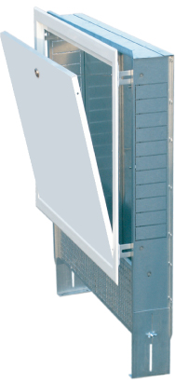
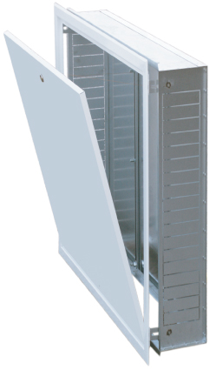

Agora' srl

Sede Amministrativa: Via fante d'Italia N.97

31040 Giavera del Montello (TV)

P.I.04036520403 - C.F.04036520403

Tel.0422 874316 - Fax.0422 876270

info@agorainox.com - agoradepositotv@gmail.com

Sede Legale: Via Chiesa N.51

44124 Ferrara (FE)

Cassette 4
 | Cassette in lamiera zincata | 2025 | AGORÁ
Capitolo 1 | CASSETTE WEST PARTE AD INCASSO': 80 mm. - Lamiera zincata 10/10

WESTIN33080 | Cassetta West solo incasso L.330 Luce 450 P.80
WESTIN44080 | Cassetta West solo incasso L.440 Luce 450 P.80
WESTIN55080 | Cassetta West solo incasso L.550 Luce 450 P.80
WESTIN66080 | Cassetta West solo incasso L.660 Luce 450 P.80
WESTIN77080 | Cassetta West solo incasso L.770 Luce 450 P.80
WESTIN88080 | Cassetta West solo incasso L.880 Luce 450 P.80
WESTIN99080 | Cassetta West solo incasso L.990 Luce 450 P.80
WESTIN110080 | Cassetta West solo incasso L.1100 Luce 450 P.80
WESTIN121080 | Cassetta West solo incasso L.1210 Luce 450 P.80
WESTIN132080 | Cassetta West solo incasso L.1320 Luce 450 P.80
WESTIN143080 | Cassetta West solo incasso L.1430 Luce 450 P.80 |  | Fig.4

Capitolo 1 | CASSETTE WEST PARTE AD INCASSO': 110 mm. - Lamiera zincata 10/10

WESTIN330110 | Cassetta West solo incasso L.330 Luce 450 P.110
WESTIN440110 | Cassetta West solo incasso L.440 Luce 450 P.110
WESTIN550110 | Cassetta West solo incasso L.550 Luce 450 P.110
WESTIN660110 | Cassetta West solo incasso L.660 Luce 450 P.110
WESTIN770110 | Cassetta West solo incasso L.770 Luce 450 P.110
WESTIN880110 | Cassetta West solo incasso L.880 Luce 450 P.110
WESTIN990110 | Cassetta West solo incasso L.990 Luce 450 P.110
WESTIN1100110 | Cassetta West solo incasso L.1100 Luce 450 P.110
WESTIN1210110 | Cassetta West solo incasso L.1210 Luce 450 P.110
WESTIN1320110 | Cassetta West solo incasso L.1320 Luce 450 P.110
WESTIN1430110 | Cassetta West solo incasso L.1430 Luce 450 P.110 |  | Fig.5

Capitolo 1 | CASSETTE WEST PARTE AD INCASSO': 150 mm. - Lamiera zincata 10/10

WESTIN330150 | Cassetta West solo incasso L.330 Luce 450 P.150
WESTIN440150 | Cassetta West solo incasso L.440 Luce 450 P.150
WESTIN550150 | Cassetta West solo incasso L.550 Luce 450 P.150
WESTIN660150 | Cassetta West solo incasso L.660 Luce 450 P.150
WESTIN770150 | Cassetta West solo incasso L.770 Luce 450 P.150
WESTIN880150 | Cassetta West solo incasso L.880 Luce 450 P.150
WESTIN990150 | Cassetta West solo incasso L.990 Luce 450 P.150
WESTIN1100150 | Cassetta West solo incasso L.1100 Luce 450 P.150
WESTIN1210150 | Cassetta West solo incasso L.1210 Luce 450 P.150
WESTIN1320150 | Cassetta West solo incasso L.1320 Luce 450 P.150
WESTIN1430150 | Cassetta West solo incasso L.1430 Luce 450 P.150 |  | Fig.6

Capitolo 1 | PORTA E TELAIO PER CASSETTA AD INCASSO WEST

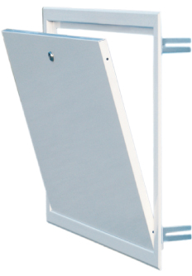
WESTP330 | Porta e telaio per cassetta West L.330 Luce 450
WESTP440 | Porta e telaio per cassetta West L.440 Luce 450
WESTP550 | Porta e telaio per cassetta West L.550 Luce 450
WESTP660 | Porta e telaio per cassetta West L.660 Luce 450
WESTP770 | Porta e telaio per cassetta West L.770 Luce 450
WESTP880 | Porta e telaio per cassetta West L.880 Luce 450
WESTP990 | Porta e telaio per cassetta West L.990 Luce 450
WESTP1100 | Porta e telaio per cassetta West L.1100 Luce 450
WESTP1210 | Porta e telaio per cassetta West L.1210 Luce 450
WESTP1320 | Porta e telaio per cassetta West L.1320 Luce 450
WESTP1430 | Porta e telaio per cassetta West L.1430 Luce 450 |  | Fig.7

 |  |  | Pag.4

Cassette 7
 | Cassette in lamiera zincata | 2025 | AGORÁ
Capitolo 1 | CASSETTE WESTE COMPLETE PROFONDITA': 150 mm. - Lamiera zincata 10/10

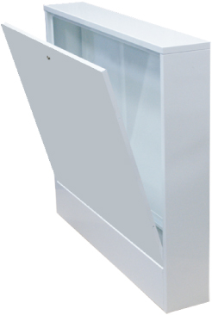
WESTE36015 | Cassetta West per esterno muro L.360 - luce 640 - P.150
WESTE47015 | Cassetta West per esterno muro L.470 - luce 640 - P.150
WESTE58015 | Cassetta West per esterno muro L.580 - luce 640 - P.150
WESTE69015 | Cassetta West per esterno muro L.690 - luce 640 - P.150
WESTE80015 | Cassetta West per esterno muro L.800 - luce 640 - P.150
WESTE91015 | Cassetta West per esterno muro L.910 - luce 640 - P.150
WESTE102015 | Cassetta West per esterno muro L.1020 - luce 640 - P.150
WESTE113015 | Cassetta West per esterno muro L.1130 - luce 640 - P.150
WESTE124015 | Cassetta West per esterno muro L.1240 - luce 640 - P.150
WESTE135015 | Cassetta West per esterno muro L.1350 - luce 640 - P.150
WESTE146015 | Cassetta West per esterno muro L.1460 - luce 640 - P.150 |  | Fig.15

Capitolo 1 | CASSETTE MAXI COMPLETE PROFONDITA': 80 mm. - Lamiera zincata 10/10

MAXI66080 | Cassetta Maxi completa L.550 Luce 660 P.80
MAXI110080 | Cassetta Maxi completa L.550 Luce 1100 P.80
MAXI132080 | Cassetta Maxi completa L.550 Luce 1320 P.80
MAXI160080 | Cassetta Maxi completa L.550 Luce 1600 P.80
MAXI204080 | Cassetta Maxi completa L.550 Luce 2040 P.80
MAXI230080 | Cassetta Maxi completa L.550 Luce 2300 P.80
MAXI260080 | Cassetta Maxi completa L.550 Luce 2600 P.80

 |  |  | Fig.16

Capitolo 1 | CASSETTE MAXI COMPLETE PROFONDITA': 110 mm. - Lamiera zincata 10/10

MAXI660110 | Cassetta Maxi completa L.550 Luce 660 P.110
MAXI1100110 | Cassetta Maxi completa L.550 Luce 1100 P.110
MAXI1320110 | Cassetta Maxi completa L.550 Luce 1320 P.110
MAXI1600110 | Cassetta Maxi completa L.550 Luce 1600 P.110
MAXI2040110 | Cassetta Maxi completa L.550 Luce 2040 P.110
MAXI2300110 | Cassetta Maxi completa L.550 Luce 2300 P.110
MAXI2600110 | Cassetta Maxi completa L.550 Luce 2600 P.110

 |  |  | Fig.17

Capitolo 1 | CASSETTE MAXI COMPLETE PROFONDITA': 150 mm. - Lamiera zincata 10/10

MAXI660150 | Cassetta Maxi completa L.550 Luce 660 P.150
MAXI1100150 | Cassetta Maxi completa L.550 Luce 1100 P.150
MAXI1320150 | Cassetta Maxi completa L.550 Luce 1320 P.150
MAXI1600150 | Cassetta Maxi completa L.550 Luce 1600 P.150
MAXI2040150 | Cassetta Maxi completa L.550 Luce 2040 P.150
MAXI2300150 | Cassetta Maxi completa L.550 Luce 2300 P.150
MAXI2600150 | Cassetta Maxi completa L.550 Luce 2600 P.150

 |  |  | Fig.18

 | Tutte le cassette MAXI:Parte ad incasso celofanate - porte imballata in cartone.

 |  |  | Pag.7

